Распределение 5% нет
Анализ распределения сумм НДС

Налогоплательщик: ООО ЧАРОИТ
Идентификационный номер налогоплательщика: 0411106941 / 041101001
Период: 1 квартал 2021 г. по документу "Распределение НДС 0000-000001 от 31.03.2021"

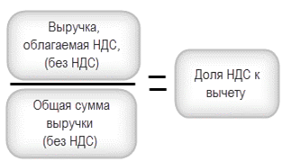
1. База для распределения НДС
Выручка от реализации товаров (работ, услуг) всего |  | В том числе выручка, не облагаемая НДС |  | В том числе выручка, облагаемая НДС по обычным ставкам
Распределение НДС 0000-000001 от 31.03.2021
600,500.00 |  | 500.00 |  | 600,000.00
 | 100.00% |  | 0.08% |  | 99.92% | % распределения по выручке
 |  |  | КО 1010292 |  | 0.08% | Правило 5%
2. Результаты распределения НДС
Номер и дата с/ф | Наименование продавца |  | Вид ценности | Подлежит распределению |  | Учитывается в стоимости |  | Принимается к вычету
 |  |  |  | Сумма | НДС | Сумма | НДС | Сумма | НДС
1 | 2 |  | 3 | 4 | 5 | 6 | 7 | 8 | 9
31.01.2021, №3101 | НАШ ОФИС ООО |  | Прочие работы и услуги | 100,000.00 | 20,000.00 | 83.26 | 16.65 | 99,916.74 | 19,983.35
28.02.2021, №2802 | НАШ ОФИС ООО |  | Прочие работы и услуги | 100,000.00 | 20,000.00 | 83.26 | 16.65 | 99,916.74 | 19,983.35
31.03.2021, №3103 | НАШ ОФИС ООО |  | Прочие работы и услуги | 100,000.00 | 20,000.00 | 83.26 | 16.65 | 99,916.74 | 19,983.35
 |  |  | Итоги за период: | 300,000.00 | 60,000.00 | 249.79 | 49.96 | 299,750.21 | 59,950.04

Распределение 5% да
Анализ распределения сумм НДС

Налогоплательщик: ООО ЧАРОИТ
Идентификационный номер налогоплательщика: 0411106941 / 041101001
Период: 1 квартал 2021 г. по документу "Распределение НДС 0000-000001 от 31.03.2021"

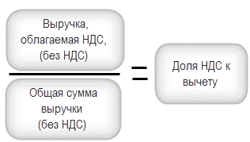
1. База для распределения НДС
Выручка от реализации товаров (работ, услуг) всего |  | В том числе выручка, не облагаемая НДС |  | В том числе выручка, облагаемая НДС по обычным ставкам
Распределение НДС 0000-000001 от 31.03.2021
600,500.00 |  | 500.00 |  | 600,000.00
 | 100.00% |  | 0.00% |  | 99.92% | % распределения по выручке
 |  |  | КО 1010292 |  | 0.08% | Правило 5%
2. Результаты распределения НДС
Номер и дата с/ф | Наименование продавца |  | Вид ценности | Подлежит распределению |  | Учитывается в стоимости |  | Принимается к вычету
 |  |  |  | Сумма | НДС | Сумма | НДС | Сумма | НДС
1 | 2 |  | 3 | 4 | 5 | 6 | 7 | 8 | 9
31.01.2021, №3101 | НАШ ОФИС ООО |  | Прочие работы и услуги | 100,000.00 | 20,000.00 | 0.00 | 0.00 | 100,000.00 | 20,000.00
28.02.2021, №2802 | НАШ ОФИС ООО |  | Прочие работы и услуги | 100,000.00 | 20,000.00 | 0.00 | 0.00 | 100,000.00 | 20,000.00
31.03.2021, №3103 | НАШ ОФИС ООО |  | Прочие работы и услуги | 100,000.00 | 20,000.00 | 0.00 | 0.00 | 100,000.00 | 20,000.00
 |  |  | Итоги за период: | 300,000.00 | 60,000.00 | 0.00 | 0.00 | 300,000.00 | 60,000.00

Правило 5%
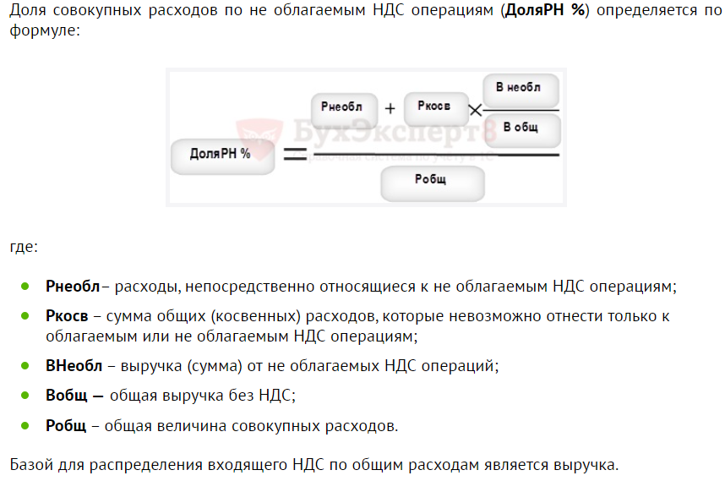
Расчет правила 5%
Расчет доли совокупных расходов по не облагаемым НДС операциям (доляРН %)

Налогоплательщик: ООО ЧАРОИТ
Идентификационный номер налогоплательщика: 0411106941 / 041101001
Период: 1 квартал 2021 г.

ДоляРН % | 249.79 | 0.08%
 | 310,000.00

Показатель | Наименование | Сумма без НДС
Рнеобл | Расходы по не облагаемым НДС операциям | 0.00
Ркосв | Общие расходы для облагаемых и необлагаемых операций | 300,000.00
Рпрямые | Расходы по облагаемым НДС операциям | 10,000.00
Робщ | Общая величина совокупных расходов | 310,000.00
Внеобл | Сумма не облагаемых НДС операций | 500.00
Вобл | Выручка от облагаемых НДС операций | 600,000.00
Вобщ |  | 600,500.00

 | КО 1010292

